Prijzen

Bijlage 3A Prijzenblad EA Promotionele artikelen en geschenken - Stichting Yuverta

Perceel 1 Promotionele artikelen

Instructie:
De gele cellen dienen gevuld te worden. De prijzen die ingevoegd moet worden weerspiegelen de exacte weergave van het aangeboden artikel zoals weergegeven in de afbeeldingen op het tweede tabblad.

Omschrijving | fictieve aantallen | Prijs per stuk | Prijs totaal
Duurzame pen van RPET met logo | 20000 |  | € -
Duurzame pen van tarwestro en bamboo met logo | 20000 |  | € -
Papieren tasjes met gedraaid hengsel (ca. 32x42x11cm) | 20000 |  | € -
Stonebook A5 gelinieerd wit met logo | 5000 |  | € -
Correctbook A5 gelinieerd wit met logo | 5000 |  | € -
RPET rugzak met trekkoord met logo | 10000 |  | € -
RPET Lanyard met logo | 5000 |  | € -
Pepermuntrolletje met logo met logo | 20000 |  | € -
groeipotlood (met zaadjes) | 10000 |  | € -
Duurzame waterfles (0,4-0,5 liter) met logo | 5000 |  | € -
Totaalprijs |  |  | € -

Ondertekening

Naam |  |  |  | Datum en plaats

Functie |  |  |  | Onderneming en adres

Handtekening

Afbeeldingen
Bijlage 3A Prijzenblad EA Promotionele artikelen en geschenken - Stichting Yuverta

Perceel 1 Promotionele artikelen

Instructie:
De gele cellen dienen gevuld te worden. De afbeelding die ingevoegd moet worden weerspiegelt de exacte weergave van het aangeboden artikel op het eerste tabblad.

Omschrijving | Afbeelding (voorbeeld) | Afbeelding wat wordt aangeboden
Duurzame pen van RPET met logo
Duurzame pen van tarwestro en bamboo met logo | 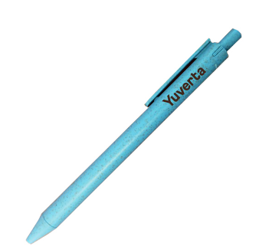
Papieren tasjes met gedraaid hengsel (ca. 32x42x11cm)
Stonebook A5 gelinieerd wit met logo | 
Correctbook A5 gelinieerd wit met logo | 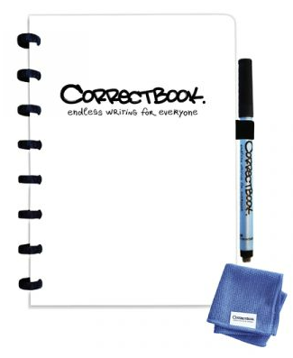
RPET rugzak met trekkoord met logo | 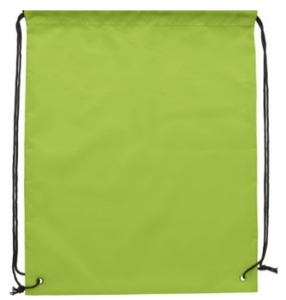
RPET Lanyard met logo
Pepermuntrolletje met logo met logo
groeipotlood (met zaadjes)
Duurzame waterfles (0,4-0,5 liter) met logo

Ondertekening

Naam |  |  | Datum en plaats

Functie |  |  | Onderneming en adres

Handtekening

